Sheet1
Scene No. | 0
Quest Title | 急救的技巧
Quest Log | 向雷欧请教急救技巧
Map No. | 22
 | 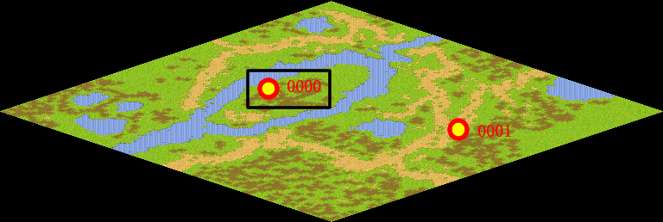
NPC No. | 0
Condition | lv>0
Dialog | 孩子，雷欧想告诉你一些急救知识以备不时之需，你有时间的话就去找他聊聊吧。
Select | 1：接受，2：不接受
Result | 1 : Scene 0001, 2 : 关闭对话框

ScriptFile | Qlog-0093-000.scr
 | Q0000-0093-000.scr

